Hoja1
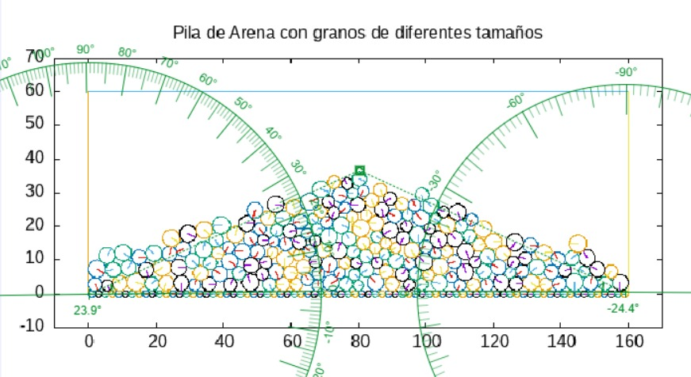
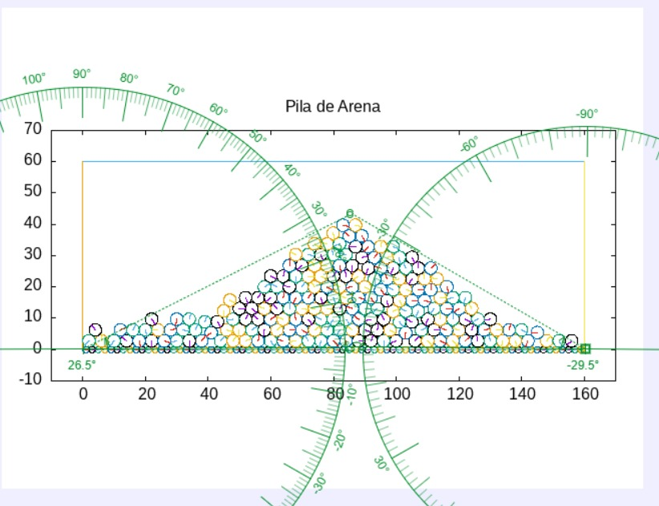
Punto | θ1 | θ2 | θ | µexp | µteorico | Error porcentual
b | 26.5 | 29.5 | 28 | 0.53170943166 | 0.4 | 33%
c | 23.9 | 24.4 | 24.15 | 0.44836930831 | 0.4 | 12%

$$θ=\frac{θ_{1}+θ_{2}}{2}$$
$$μ=tan⁡(θ)$$

